DMAIC-Analyse – BEISPIEL
Vorlage für die DMAIC-Stakeholder-Analyse |  |  |  |  |  |  |  |  |  |  |  |  | https://de.smartsheet.com/try-it?trp=50209
PROJEKTNAME |  |  |  |  |  | PROJEKTMANAGER*IN |  | DATUM | VERSION
Projekt Alpha |  |  |  |  |  | Andrew W. |  | 00.00.0000 | 0.0.0

NAME ODER GRUPPE | ROLLE | NEIGUNG Geben Sie „1“ in die entsprechende Commitment-Stufe ein |  |  |  | ERWARTETE BETEILIGUNG | ERWARTETE PROBLEME | MOTIVATION/ ANTRIEB | ERWARTUNGEN AN DEN AUSTAUSCH | MEILENSTEINE | AKTIVITÄTEN | VERANTWORTLICHE PARTEI | FÄLLIGKEITSDATUM | STATUS
Sponsor*innen, Manager*innen, Benutzer*innen usw. |  | Aktuelles Engagementprofil: ablehnend, unentschlossen, neutral, unterstützend/engagiert |  |  |  | Wie hoch ist die Beteiligung? | Bekannte oder potenzielle Probleme | Warum ist die*der Stakeholder*in am Erfolg des Projekts beteiligt? | Was ist der prognostizierte Input der*des Stakeholder*in? | An welchem Punkt der Veränderungsbemühungen ist die Einbeziehung dieser*dieses Stakeholder*in erforderlich? | Welche Aktivitäten betreffen oder beeinflussen die*den Stakeholder*in direkt? | Verantwortliche(s) Teammitglied(er) | Aufgabe/Beteiligung muss erfüllt werden bis | Welche Aktivitäten betreffen oder beeinflussen die*den Stakeholder*in direkt?
 |  | – | 0 | + | + +
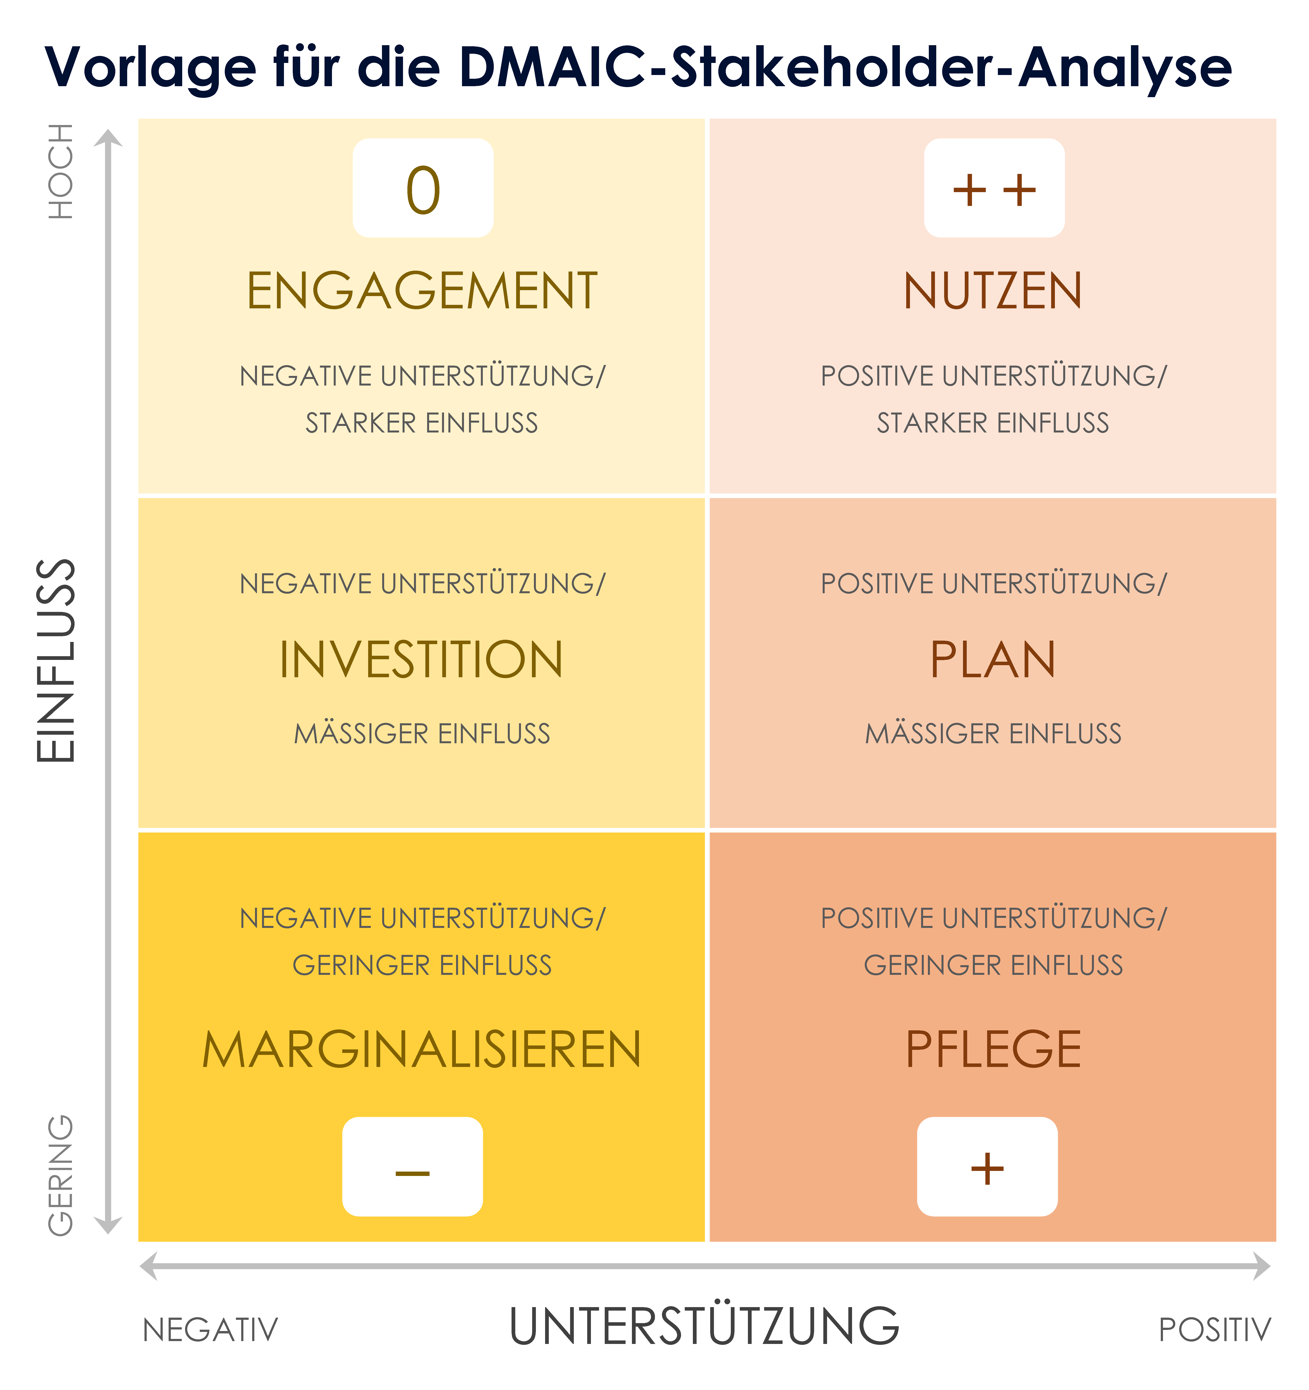
Barbara B. | Management | 1
Don W. | Jr. Manager |  | 1
Carrie B. | Mitarbeiterin |  | 1
Dino P. | Sr. VP | 1
 |  |  |  | 1
 |  |  |  | 1
 |  |  |  |  | 1

NEIGUNG GESAMT |  | 2 | 2 | 2 | 1

HIER KLICKEN ZUR ERSTELLUNG IN SMARTSHEET

DMAIC-Analyse – MATRIX
0
+ +
Vorlage für die DMAIC-Stakeholder-Analyse
HOCH | 0 | + +
 | ENGAGEMENT | NUTZEN
EINFLUSS
 | NEGATIVE UNTERSTÜTZUNG/ | POSITIVE UNTERSTÜTZUNG/
 | STARKER EINFLUSS | STARKER EINFLUSS

 | NEGATIVE UNTERSTÜTZUNG/ | POSITIVE UNTERSTÜTZUNG/
 | INVESTITION | PLAN
 | MÄSSIGER EINFLUSS | MÄSSIGER EINFLUSS

GERING
 | NEGATIVE UNTERSTÜTZUNG/ | POSITIVE UNTERSTÜTZUNG/
 | GERINGER EINFLUSS | GERINGER EINFLUSS
–
+
 | MARGINALISIEREN | PFLEGE
 | – | +
UNTERSTÜTZUNG
 | NEGATIV | POSITIV

